LIES MICH
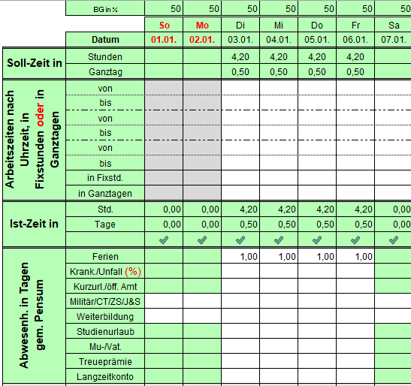
LIES MICH

GESETZLICHE VORGABEN UND PRAXIS

Gemäss Art. 57 der Personalverordnung Pfarrschaft (PVP KES 41.011) erfassen Pfarrpersonen keine Arbeitszeiten, sondern nur ihre Abwesenheiten.
Eine Arbeitswoche besteht grundsätzlich aus fünf Arbeitstagen (PVP KES 41.011, Art. 73), einem freien Werktag und dem freien Sonntag. Hinzu kommen die Feiertags- und Sonntagsdienste, welche kompensationsberechtigt sind. Bei Teilzeitstellen wird zusätzliche Freizeit in Form von zusätzlichen freien Tagen ("Teilzeit-Tagen") bezogen. Bei einer 45%-Anstellung besteht eine Arbeitswoche im Durchschnitt aus 2,25 Arbeitstagen, 2,75 Teilzeittagen, einem freien Werktag und dem freien Sonntag.
Auszuweisen gegenüber der vorgesetzten Stelle (Kirchgemeinderat) sind aufgrund den gesetzlichen Bestimmungen in einer regulären Arbeitswoche der freie Werktag sowie die allfälligen zusätzlichen Teilzeit-Freitage. Darüberhinaus ist Sonn- und Feiertagsdienst zu erfassen, damit dieser anschliessend wiederum als Freizeit kompensiert und entsprechend ausgewiesen werden kann.

ÜBER DIESES TOOL
Mit der Einführung der "Abwesenheiterfassung light" durch Refbejuso und der damit verbundenen Abschaffung des bisherigen Abwesenheitserfassungs-Tool fehlte der Pfarrschaft die Möglichkeit, die Abwesenheiten im obenstehenden Sinne zu erfassen und diese transparent auszuweisen. Viele Pfarrpersonen erfassten bereits seit längerer Zeit (trotz oben beschriebener gesetzlicher Regelung) zwecks Selbstkontrolle und Transparenz gegenüber den Behörden (Kirchgemeinderat und Refbejuso) die geleistete Arbeitszeit. Mehrfach wurde der Wunsch geäussert, ein geeignetes Tool zu haben, um die An-/Abwesenheit zu erfassen und auszuweisen.
Dieses Tool bietet nun die erwähnten Möglichkeiten: Erfasst wird die Arbeitszeit, welche anschliessend automatisch in Abwesenheit umgerechnet wird, so dass wir den gesetzlichen Vorgaben entsprechen. Dieses Tool ersetzt in diesem Sinne die frühere Abwesenheitskontrolle und auch die verschiedenen Tabellen zur Arbeitszeiterfassung. Auf der Grundlage der Personalverordnung Pfarrschaft (Art. 57) erfasst es die zu leistenden Arbeitstage unter Berücksichtigung der dienstfreien Feiertage, wie sie Refbejuso analog zum Kanton gewährt. Da Pfarrpersonen gemäss den geltenden gesetzlichen Regelungen keine Vertrauensarbeitszeit kennen, wird wie beim Kanton Bern und auch bei Refbejuso üblich von einer Tagessollzeit von 8,4 Stunden ausgegangen. Ausgehend von der Sollzeit ist nun eine fortlaufende Zeitkontrolle möglich, auf deren Grundlage schliesslich die von Refbejuso geforderten Abwesenheiten einfach ausgewiesen werden können.
Es gilt zu beachten, dass es im Pfarramt nicht immer ganz eindeutig und einfach ist, die Arbeitszeit zu erfassen. Orientierungspunkt sind die im Stellenbeschrieb vorgesehenen Leistungen und deren Zeitbudget. Mit der Möglichkeit der Zuordnung von Arbeitszeiten zu bestimmten Arbeitsgebieten oder spezifischen Aufgaben können nicht nur Arbeitsaufwände erfasst und ausgewiesen werden, sondern auch grösseren Abweichungen gegenüber dem Stellenbeschrieb. Diese können bei Bedarf am MAG thematisiert werden.
Auf Sonn- und Feiertage sollten grundsätzlich nur die in der Jahresplanung vorgesehene Dienste fallen (Gottesdienste, besondere Anlässe, Lagertage). Die übrige Arbeit (inkl. Gottesdienstvorbereitung) ist an den 6 Werktagen zu verrichten. Daher gilt weiterhin der alte Richtwert, dass ein Gottesdienst am Sonn- oder Feiertag mit 0,25 Tage resp. 2,1 Stunden zu erfassen ist. Wichtiger Hinweis: Die Sonn- und Feiertagsarbeit wird in derselben Tabelle wie die andern Arbeitstage erfasst.

ANLEITUNG - Eingabe der Daten
- Ausgefüllt werden können die gelb und die grau hinterlegten Felder.
- Alle numerischen Werte werden mit Komma (z.B. 0,5), Uhrzeiten mit Doppelpunkt (z.B. 08:00) eingegeben.
- Beim -Icon finden Sie weiterführende Infos.

1. Schritt: "Deckblatt" ausfüllen
Damit das Tool funktioniert, müssen die mit *-markierten Felder zwingend ausgefüllt werden. Namentlich sind dies "Kirchgemeinde", "Pfarrer/in"; "Jahrgang" und "Beschäftigungsgrad im Jahresverlauf". Wenn Sie Ihr Guthaben des Langzeitkontos kennen und/oder im aktuellen Jahr eine Treueprämie erhalten haben, können Sie auch diese hier eintragen. Ebenfalls auf dieser Seite kann eine Ferienkorrektur vorgenommen werden.

2. Schritt: Blatt "Arbeitsbereiche" ausfüllen (fakultativ)
Bis zu 12 Arbeitsbereiche bzw.Projekte können festgelegt werden. Danach kann geleistete Arbeit in den Monatsblättern forlaufend den definierten Bereichen zugewiesen werden. Nicht zugewiesene Zeit wird automatisch im Bereich "Sonstiges" verbucht.

3. Schritt: "Monatsblätter" ausfüllen
Pro Tag kann die Ist-Zeit nach Uhrzeit, in Fixstunden oder in Ganztagen erfasst werden. Auch eine Kombination ist möglich. Sonntagsdienste werden fortlaufend in der Tabelle erfasst (nicht mehr separat). Die Ist-Zeit wird bei der zu leistenden Soll-Zeit direkt in Abzug gebracht.
Wichtig: Die Abwesenheiten (Ferien, Krankheit, Kurzurlaub, Militär etc.) werden in Tagen gem. Pensum eingetragen. Die effektive Abwesenheit wird aufgrund des laufenden Pensums automatisch berechnet. (Das Ferienguthaben beträgt unabhängig vom Pensum 25, 28 oder 33 Tage pro Jahr. Für eine Ferienwoche sind unabhängig des Pensums also immer 5 Ferientage zu beziehen. Bei Teilzeitanstellungen müssen keine Teilzeittage mehr bezogen werden -->Neuerung gegenüber der alten Abwesenheitserfassungstabelle!)

- Auf dem Blatt "Zusammenzug" finden Sie eine Zusammenstellung aller Werte, welche übers Jahr in den einzelnen Monaten eingegeben wurden.
- Auf dem Blatt "Auswertung" finden Sie eine grafische Darstellung aller Abwesenheiten und der ausgewiesenen Dieneste an Sonn- und Feiertagen.
- Auf dem "Deckblatt" finden Sie den Saldo Ihrer Freizeit-Abwesenheit.

4. Schritt: "Deckblatt light" ausfüllen (Ende Jahr)
Sobald Ende Jahr alle Daten erfasst sind, kann das "Deckblatt light" für refbejuso finalisiert werden. Die allermeisten Werte werden direkt aus den Monatsblättern übernommen. Es müssen nur noch die gelb hinterlegten Felder ausgefüllt werden.

10.10.2023/ Simon Zwygart
v25/24.12.28zw

WEITERFÜHRENDE INFORMATIONEN

Beschäftigungsgrad im Jahresverlauf
Der Beschäftigungsgrad im Jahresverlauf kann angepasst werden. Der Ferienanspruch und die zu leistende Sollarbeitszeit wird dadurch automatisch berechnet.
Achtung: Die angegebenen Datumswerte dürfen sich nicht überschneiden!

Unbezahlter Urlaub kann mit einer vorübergehender 0%-Anstellung abgebildet werden. Der Ferienanspruch wird entsprechend gekürzt.

- Erfassung geleisteter Arbeit
Die Erfassung ist nach Uhrzeit, in Fixstunden oder in Ganztagen möglich.
Dienste an Sonn- und Feiertagen werden entsprechend als Kompensation (Art. 73 PVP) ausgewiesen. Eine übersichtliche Darstellung findet sich auf dem Blatt "Auswertung". Den Saldo ist auch auf dem "Deckblatt" ersichtlich.
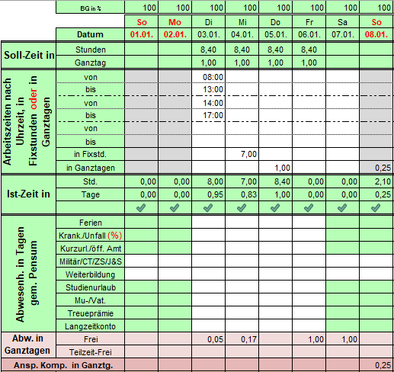

- Ist-Zeit - Bedeutung der Symbole (Hilfe für Falsch- oder Doppeleingabe)
- Die erfasste Zeit ist nicht grösser als 8,4 Stunden.
- Die erfasste Zeit ist grösser als 8,4 aber nicht grösser als 10 Stunden.
- Die erfasste Zeit ist grösser als 10 aber nicht grösser als 12 Stunden.
- Die erfasste Zeit ist grösser als 12 Stunden.

- Erfassung von Abwesenheiten (Ferien, Krankheit, Kurzurlaub, Militär, etc.)
Die maximale Abwesenheit pro Tag (Soll-Zeit) kann nicht überschritten werden.
Abwesenheiten sind nur bei den hellgrau bzw. weiss hinterlegten Feldern möglich.
Alle Informationen zu den Abwesenheiten werden bei der Eingabe im Feld angezeigt.
Ferien werden immer gemäss Pensum für die ganze Ferienzeit (also 5 Werktage pro Woche) eingetragen.

Arbeitsber.
Arbeitsbereiche von Heinz Muster für das Jahr 2025 |  |  |  | v25/24.12.28zw

Arbeitsbereich | Jahrestotal in Std. | Jahrestotal in Ganztage | Anteil in Prozent
GD, Kasualien | 0.00 | 0.00 | 0.00
KUW | 0.00 | 0.00 | 0.00
Seelsorge | 0.00 | 0.00 | 0.00
Gemeindearbeit | 0.00 | 0.00 | 0.00
Administration | 0.00 | 0.00 | 0.00
Theol. Reflex. | 0.00 | 0.00 | 0.00
 | 0.00 | 0.00 | 0.00
 | 0.00 | 0.00 | 0.00
 | 0.00 | 0.00 | 0.00
 | 0.00 | 0.00 | 0.00
 | 0.00 | 0.00 | 0.00
 | 0.00 | 0.00 | 0.00
Sonstiges | 0.00 | 0.00 | 0.00
Total | 0.00 | 0.00 | 0.00

Deckblatt light
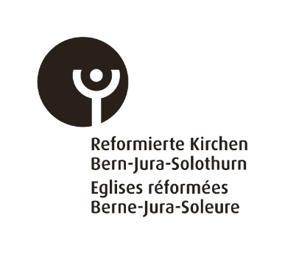
 |  | Abwesenheiten |  |  |  | 2025

 |  |  |  | gelbe Felder bitte ausfüllen
 |  |  |  |  |  | v25/24.12.28zw
#REF!

 |  | Pfarrperson |  | Heinz Muster
 |  | Kirchgemeinde |  | Musterhausen
 | Fachstelle Personal | Anstellungsgrad |  | 80.00%
 | Altenbergstrasse 66 | Jahrgang |  | 1988
 | Postfach | Eintrittsdatum wenn 2025:
 | 3000 Bern 22 | Austrittsdatum wenn 2025:
 | Telefon: 031 340 24 53 | Email:
 | E-Mail: pep@refbejuso.ch
 |  |  |  | 2025
 |  |  |  | Guthaben | Bezug | Saldo
 | Ferien (in Tagen gemäss Pensum) |  |  | in Tagen gemäss Pensum
 | Anspruch gemäss Alter |  |  | gemäss Alter | mind. 20 Tage gem. Art. 70 Abs. 2 PVP | max. 10 Tage gem. Art. 71 Abs. 1 PVP
 | (alle anderen Freitage sind zu beziehen wie Kompensationstage, freier Tag etc.) | Alter: | 37 | 25.0 | 0.0 | 25.0
 | Bei Übertrag von mehr als 10 Ferientage bitte Beschluss der Anstellungsbehörde beilegen (Ar. 71 Abs. 1 PVP)
 |  |  |  |  |  | Übertrag auf Langzeit-konto

 |  |  |  | 2025
 |  |  |  | Guthaben | Bezug | Saldo per 31.12.
 | Langzeitkonto in Std. | Art. 71 und Art. 79ff PVP
 | Reguläres Guthaben per 31.12.2024 |  |  | 0.0 | 0.0 | 0.0
 | bei Bezug Datum:

 | Gutschrift Treueprämie per 2025 |  |  | 0.0 | 0.0 | 0.0
 | bei Bezug Datum:

 | Übertrag ausgew. Feriensaldo auf Langzeitkonto per 31.12.2025 |  |  | 0.0 |  | 0.0
 | Saldo |  |  |  |  | 0.0

 |  |  |  |  | 2025
 | Weitere Abwesenheiten |  |  |  | in Tagen gem. Pensum | in Stunden
 | Art. 57 PVP | Datum von - bis
 | Weiterbildung |  |  |  | 0.0 | 0.0
 | Studienurlaub |  |  |  | 0.0 | 0.0
 | Kurzurlaub / öffentliches Amt |  |  |  | 0.0 | 0.0
 | Militär / Care Team / Zivilschutz |  |  |  | 0.0 | 0.0
 | Mutter- / Vaterschaftsurlaub |  |  |  | 0.0 | 0.0
 | Krankheit / Unfall 1) |  |  |  | 0.0 | 0.0
 | Saldo |  |  |  | 0.0 | 0.0
 | 1) Arztzeugnis vorhanden? (Einzureichen spätestens nach dem 5 Arbeitstag gem. Art. 31ff)
Die Richtigkeit der obenstehenden Angaben bestätigt:

Ort / Datum |  |  |  | Unterschrift Pfarrperson:

Der Kirchgemeinderat / die Institution bestätigt die Richtigkeit der ausgewiesenen Abwesenheiten:

Ort / Datum |  | Für den Kirchgemeinderat: |  | Unterschrift 1 |  | Unterschrift 2

